2.移行方式概要
2. 移行方式概要

2.1. 移行の全体像
 | 移行は「初期全量移行」「検証期間（約 1 週間）」「差分移行・本番切替」の 3 段階で行う。現行システムは切替まで本番稼働を継続し、新環境は検証にのみ使用する。切替時の業務停止は差分移行に要する時間のみ（4 時間以内）とする。
 | 表 2-1 移行フェーズ
 | フェーズ | 内容 |  | 現行システム |  | 新環境（RDS） | 目安期間・時間
 | 0. 事前準備（3 章） | AWS 環境構築（RDS・S3・IAM・ネットワーク）、現行 DB の事前調査、表分類（差分方式判定）、移行スクリプト整備、QA でのリハーサル |  | 本番稼働 |  | 構築・事前作成 | W-4～W-1【要確認】
 | 1. 初期全量移行（4 章） | 週末に実施。基準 SCN（S0）を取得し、FLASHBACK_SCN=S0 で全量エクスポート → rsync → S3 → RDS へ分割取込 → 事後処理 → 検証 → 基点スナップショット取得 |  | 本番稼働継続（更新あり） |  | 取込中（未使用） | 1～2 日（リハーサル実測で確定）
 | 2. 検証期間（6 章） | 新環境でアプリ接続・業務・性能・運用の検証。検証によるデータ更新は許容（後で破棄） |  | 本番稼働継続。DDL 変更・アプリリリースは凍結 |  | 検証用 | 約 1 週間
 | 3. 差分移行・本番切替（5 章） | 切替前日に RDS を基点スナップショットへ復元 → 業務停止 → S1 取得 → 差分エクスポート（方式A／B）→ 転送 → 取込 → 検証 → 接続切替 → サービス開始 |  | 業務停止（4 時間以内）→ 停止状態で保持 |  | 本番 | 4 時間以内
 | 4. 後片付け（9 章） | 一時資源（EBS・S3 ダンプ・中継領域・ステージングスキーマ・検証用インスタンス）の削除、RDS 監視・バックアップ運用の本格化 |  | 切替後 1 か月保持後に廃止 |  | 本番稼働 | 切替後 1 か月

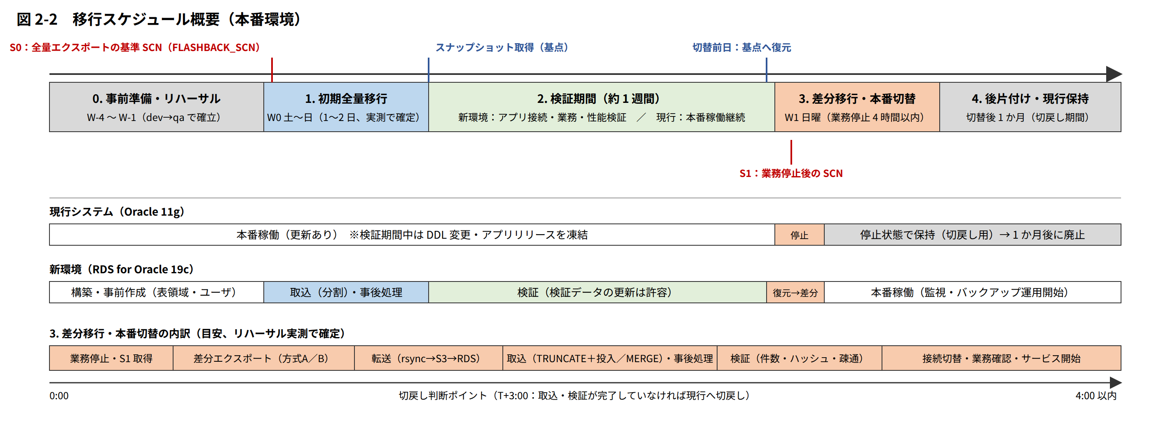

 | 図 2-2 移行スケジュール概要（本番環境） ※ SVG／PNG は sys_renewal\Oracle\images\fig2-2_schedule.* を参照

2.2. 移行構成とデータ転送経路
 | データ転送経路は「現行 EC2（一時 EBS）→ 新 AP/API サーバ（RHEL 9）→ S3 → RDS」とし、全区間を暗号化する。各構成要素の役割を以下に示す。
 | 表 2-2 移行に関わる構成要素
 | 構成要素 | 役割 |  | 移行のための設定・追加資源
 | 現行 DB サーバ（EC2 RHEL 5.4、Oracle 11g R2 EE） | expdp 実行、S0／S1 の取得、件数（expdp ログ）・チェックサムの記録 |  | 一時 EBS（gp3 2TB、暗号化）を /dpump にマウントし、ディレクトリオブジェクト DPUMP_MIG を作成。SG に新 AP/API サーバからの TCP 22 を追加。UNDO 設定の見直し（4.1）
 | 新 AP/API サーバ（EC2 RHEL 9：icaph01w／icapq01w／icapd01w） | rsync（現行から取得）、aws s3 cp（S3 へ転送）、impdp／sqlplus（RDS への取込・事後処理・検証）、移行スクリプト・ログの保管 |  | AWS CLI v2、Oracle Instant Client 19c（Basic／SQL*Plus／Tools）、中継領域 /disk3/dpump（2TB、既存 EBS または一時 EBS）【要確認】、IAM ロール（S3 移行用バケット書込み）、ssh の LEGACY 互換設定（一時）
 | S3 移行用バケット | ダンプファイル・ログの中継保管 |  | 環境ごとに 1 バケット（例：ic-dbmig-honban-<アカウントID>）【要確認】。SSE-KMS、パブリックアクセスブロック、バージョニング無効、ライフサイクル（30 日で削除）、バケットポリシー（新 AP/API サーバのロールと RDS のロールのみ許可）
 | Amazon RDS for Oracle 19c EE（icdbh01／icdbq01／icdbd01） | 移行先。S3 統合で DATA_PUMP_DIR へダウンロードし、Data Pump で取込 |  | オプショングループ（S3_INTEGRATION、Timezone=Asia/Tokyo）、パラメータグループ、IAM ロール（S3 読み書き）を S3_INTEGRATION 機能名で関連付け、ストレージ約 2,000GB、表領域・ユーザ・ロールの事前作成
 | ネットワーク | 現行 VPC ↔ 移行後 VPC 間の rsync、新サーバ→S3、RDS→S3 |  | VPC Peering（既存または新規）【要確認】、双方のルートテーブル、SG（現行 EC2：TCP 22 from 新サーバ／RDS：TCP 1521 from 新サーバ・Data Loader）、移行後 VPC の S3 Gateway エンドポイント（新サーバ・RDS のサブネットのルートテーブルに関連付け）

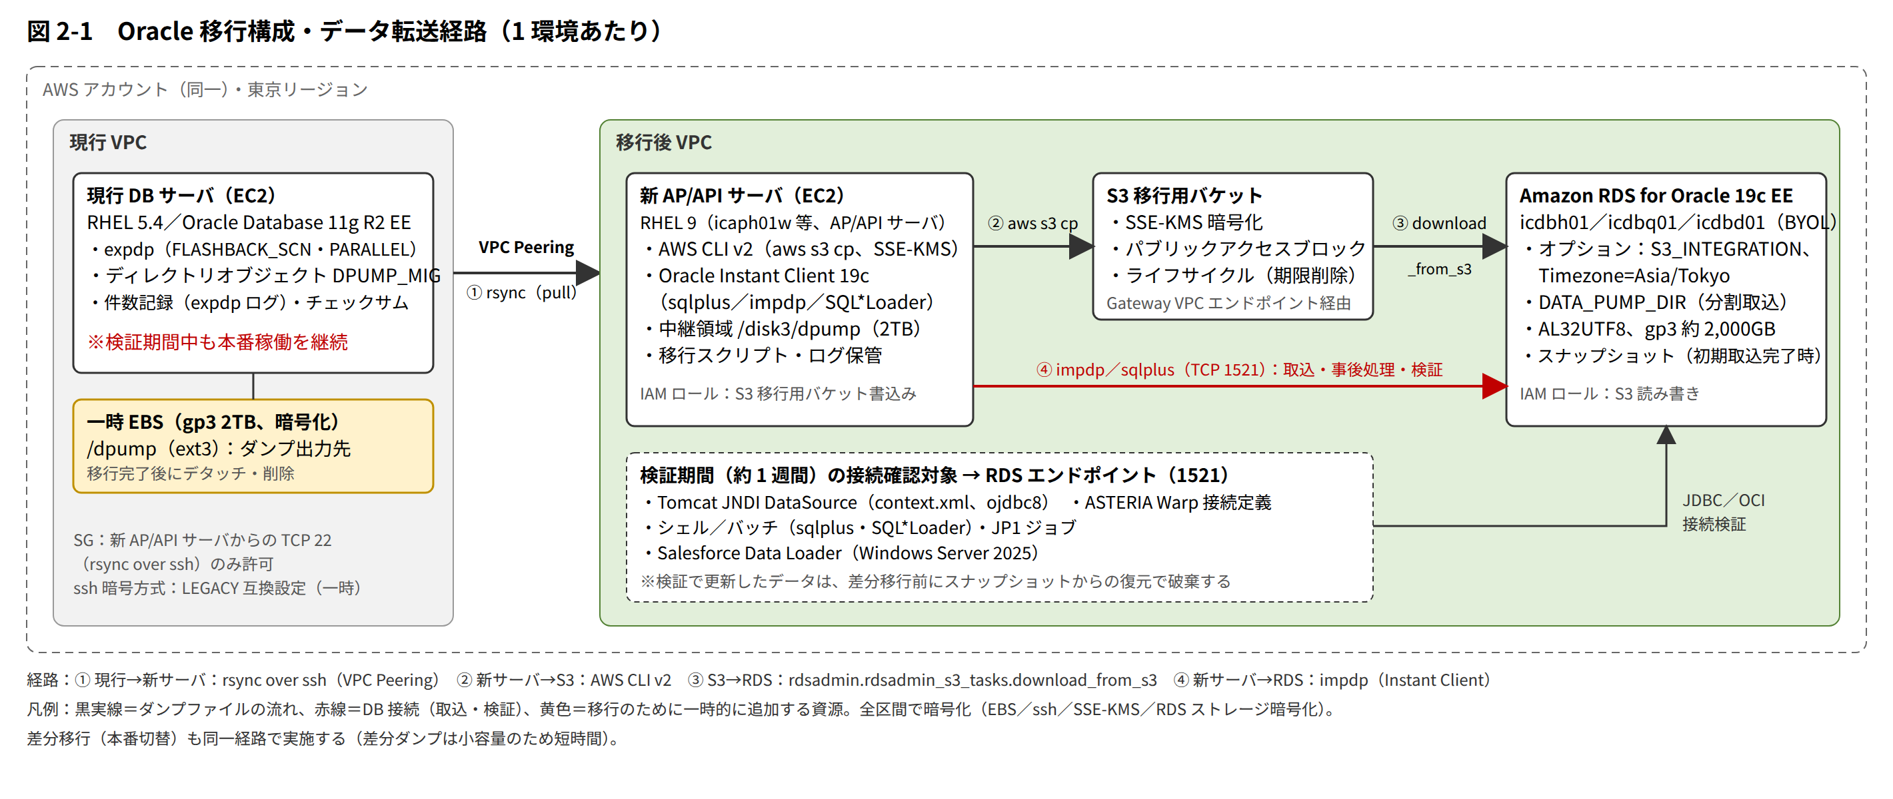

 | 図 2-1 Oracle 移行構成・データ転送経路 ※ SVG／PNG は sys_renewal\Oracle\images\fig2-1_migration_path.* を参照

2.3. 差分移行の考え方（方式A／B／C）
 | 初期全量移行から本番切替までの約 1 週間に現行で発生した更新を、表単位に次の 3 方式で反映する。updatedate の更新が保証されない表・物理削除のある表・updatedate／主キーのない表は方式B とし、判定に迷う表も方式B とする（安全側）。判定手順・基準は 5.1、判定結果は付録B に記録する。
 | 表 2-3 差分移行方式
 | 方式 | 適用条件（全て満たすこと） | 差分の抽出（現行、S1 時点） |  | 投入（RDS） |  | 備考
 | 方式A タイムスタンプ差分＋MERGE | ・主キー（または一意キー）がある ・updatedate（および createdate）列があり、全更新経路で必ず更新されると調査で確認できた ・物理削除がない（論理削除または削除なし） | expdp（CONTENT=DATA_ONLY、FLASHBACK_SCN=S1）に QUERY「updatedate ≧ T0 − 24 時間」を指定して抽出 |  | ステージングスキーマへ取込後、主キーで MERGE（一致：UPDATE、不一致：INSERT） |  | 抽出範囲を重複させても MERGE により結果は同一。大表で更新が少ない場合に有効
 | 方式B 全量再投入 | 方式A・C の条件を満たさない表（物理削除あり、updatedate なし、更新経路が不確実、主キーなし）、および小規模表（例：1GB 未満） | expdp（CONTENT=DATA_ONLY、FLASHBACK_SCN=S1、TABLES 指定）で全件抽出 |  | 参照整合性制約・トリガーを無効化 → TRUNCATE → impdp（APPEND）→ 制約・トリガー有効化 |  | 所要時間は表サイズに比例。4 時間枠に収まるようリハーサルで検証
 | 方式C 変更なし確認 | 検証期間中に更新されないことが業務上確実な表（例：年次・組織変更時のみ更新するマスタ、締め済みの履歴） | 切替時に件数と MAX(ORA_ROWSCN)（または件数＋ハッシュ）で S0 以降の変更がないことを確認 |  | 投入なし。変更が検出された場合は方式B として投入 |  | 大表の再投入を避けるための方式。判定は業務主管の確認を要する【要確認】

2.4. 一貫性の確保（SCN の管理）
 | ・S0：初期全量エクスポート開始前に現行 DB で取得する SCN（SELECT current_scn FROM v$database）。全量エクスポートの全ジョブ（メタデータ・データ分割ジョブ）に同一の FLASHBACK_SCN=S0 を指定し、ジョブ間の一貫性を保つ。
 | ・T0：SCN_TO_TIMESTAMP(S0) で求める時刻。方式A の抽出条件「updatedate ≧ T0 − 24 時間」の基準とする（時刻のずれ・トランザクションの長さを考慮したマージン）。
 | ・S1：本番切替で業務を停止し、現行 DB への更新がないことを確認した後に取得する SCN。差分エクスポート（方式A／B）の FLASHBACK_SCN に指定する。
 | ・S0・T0・S1 は作業記録台帳（8.3）に記録し、件数照合（6.2）の基準時点として使用する。
 | ・FLASHBACK_SCN による長時間エクスポートでは ORA-01555（スナップショットが古すぎる）が発生し得るため、UNDO 保持期間・UNDO 表領域を拡張し、業務負荷の低い週末に実施する（7 章 リスク No.2）。

2.5. 移行方式の選定理由
 | 表 2-4 方式比較
 | 候補 | 概要 |  | 評価 |  |  |  | 採否
 | Data Pump ＋ S3 統合（採用） | expdp のダンプを S3 経由で RDS に取り込む。AWS 推奨の標準方式 |  | 11.2 のダンプを 19c へ直接インポート可能。ツールが標準で追加費用なし。RDS ストレージ制約は分割で回避可能 |  |  |  | 採用
 | Data Pump ネットワークモード（impdp NETWORK_LINK） | RDS から現行 DB へ DB リンクを張り、S3 を介さず直接取込 |  | ダンプ領域が不要だが、RDS→現行 DB のネットワーク経路（Peering）と DB リンクが必要で、1.3TB の転送が単一セッションになり時間面で不利。 |  |  |  | 不採用（大表の再投入の代替として検討余地）
 | AWS DMS（全量＋CDC） | DMS レプリケーションインスタンスで全量コピーと変更データキャプチャを継続 |  | 差分の自動追従が可能だが、現行 DB の ARCHIVELOG／サプリメンタルログ設定と DMS インスタンスが必要。LOB・一部データ型に制約。 |  |  |  | 不採用。4 時間枠に収まらない場合の代替案（5.1）
 | 現行 DB への変更ログトリガー | 初期エクスポート前に各表へトリガーを追加し、変更行の主キーを記録 |  | 差分抽出が確実になるが、本番 DB への変更（トリガー追加）と性能影響を伴う |  |  |  | 不採用。4 時間枠に収まらない場合の代替案（5.1）
 | RMAN／物理コピー | データファイルの物理的な複製 |  | RDS では OS・データファイルにアクセスできないため不可 |  |  |  | 不可

